導入マニュアル
■ローコード画面遷移フレームワーク_導入マニュアル

1. 概要

本書は、ローコードフレームワークの導入マニュアルである。
ローコードフレームワークの導入と使用方法についてサンプルを用いて、記載する。

2. フレームワークのチェックアウト

以下のGitHubリポジトリから、リポジトリのチェックアウトして下さい。
https://github.com/suzuki617/lowcode-fw-repo.git

 | (ローコードフレームワーク) |  |  | ： | 04_製造\lowcodeframework
 |  |  | （テスト画面） | ： | 04_製造\testproject

※以降、ローコードフレームワークのプロジェクトを「lowcodeframework」、テスト画面のプロジェクトを「testproject」と表す。

3. Mavenの利用

ローコードフレームワークは、Mavenを利用する。
他プロジェクトにて使用する場合には、以下2つのどちからの方法を用いて、フレームワークを利用すること。

3.1. pom.xmlに記載する方法
 | 以下のdependencyを記載する。
 | <dependency> <groupId>com.tsuzuki.lowcode</groupId> <artifactId>lowcodeframework</artifactId> <version>1.0.0-SNAPSHOT</version> </dependency>

3.2. 「lowcodeframework-1.0.0-SNAPSHOT.jar」に対して、ビルドパスを通す。
 | maven installにて作成した「lowcodeframework-1.0.0-SNAPSHOT.jar」に対して、使用するプロジェクトからビルドパスを通す。

4. 設定ファイルの準備

設定ファイルは、１ディレクトリ内に配置し、必要に応じて内容を修正すること。
 | 以下、3種類の設定ファイルが存在する。
 | サンプルとなるファイルは以下に格納されている。
 | testproject\src\main\resources\

 | 4.1. データベース設定ファイル（db.properties）
 |  | フレームワーク内で、接続するDBの設定を記載するプロパティファイル。
 |  | デフォルトでは、postgreSQLのJDBCドライバーが指定されている。

 | 4.2. ログ設定ファイル（log4j.xml）
 |  | フレームワーク内のログの出力場所や、フォーマットを指定するXMLファイル。

 | 4.3. 画面遷移に用いる設定ファイル（setting.xml）
 |  | 画面遷移で用いる設定ファイル。
 |  | 詳細に関しては、基本設計書の「2. 設定ファイルの提供」を参照とする。

5. テーブル作成（※テスト画面を使用する場合のみ）

 | テスト画面では、「Employee」テーブルを利用する。
 | 以下の初期設定SQLを実行して、事前にcreateしておくこと。
[初期設定SQL]
CREATE TABLE Employee
(id INTEGER NOT NULL,
name TEXT NOT NULL,
email TEXT NOT NULL,
PRIMARY KEY (id));
truncate table Employee;
INSERT INTO Employee VALUES (1, 'suzuki', 'suzuki@test.co.jp');

5. フレームワーク（テスト画面）のビルド＆実行方法

① | 「lowcodeframework」に対して、「maven clean ⇒ maven install」を実行する。
② | 「testproject」に対して、「maven clean ⇒ maven install」を実行する。
③ | 「testproject」に対して、「サーバーで実行」を選択する。
 |  | ※テスト画面は、「Apache Tomcat v9.0」にて動作する事を確認済み。事前に環境構築をしておくこと。

6. フレームワークの呼出し方法

ローコードフレームワークは、リソースクラスから呼び出すのみで、以降のビジネスロジックの作成は不要である。
ビジネスロジックは、フレームワーク内で実行する。
フレームワークの呼出し方は、以下を参照。

 | ① DBからデータを取得して画面遷移
 | import framework.LowCodeBuilder; import framework.LowCodeBuilderImpl; LowCodeBuilder builder = new LowCodeBuilderImpl(); return builder.setSetting([設定ファイルのディレクトリパス]) .setQueryParams([クエリパラメータ]).build().invoke([遷移先の識別子]); ※[]で囲われている個所は、固有のパスもしくは、変数値となる。

 | ② DBにデータ保存をして画面遷移
 | import framework.LowCodeBuilder; import framework.LowCodeBuilderImpl; LowCodeBuilder builder = new LowCodeBuilderImpl(); return builder.setSetting([設定ファイルのディレクトリパス]) .setMessageBody([クエリパラメータ]).build().invoke([遷移先の識別子]); ※[]で囲われている個所は、固有のパスもしくは、変数値となる。

実際の使い方のサンプルは、テスト画面のリソースクラス「MyResource.java」を参照とする。
 | [MyResource.java]
 |  | \testproject\src\main\java\com\tsuzuki\lowcode\testproject\MyResource.java

 | [MyResource.javaの実装]
@Path("/myresource/{resource}")
public class MyResource {
/**
* 「DBからデータを取得して画面遷移」の実行
*
* @param uriInfo urlInfo
* @return 遷移先画面
* @throws LowCodeRequestException 入力チェック例外クラス
* @throws LowCodeSystemException 想定外例外クラス
*/
@GET
public Viewable executeGetTransition(@Context UriInfo uriInfo) {
String resourceName = uriInfo.getPath().split("/")[1];
LowCodeBuilder builder = new LowCodeBuilderImpl();
try {
MultivaluedMap<String,String> queryParams = uriInfo.getQueryParameters();
// 「DBからデータを取得して画面遷移」フレームワークの実行
return builder.setSetting("C:\\Users\\suzuk")
.setQueryParams(queryParams).build().invoke("test_get1");
} catch(LowCodeException e) {
// フレームワーク内でエラーがあった場合。
return new Viewable("/system_error.jsp");
}
}
/**
* 「DBにデータ保存をして画面遷移」の実行
*
* @Context UriInfo uriInfo
* @param input POST送信されたbyte文字列
* @return 遷移先画面
* @throws LowCodeRequestException 入力チェック例外クラス
* @throws LowCodeSystemException 想定外例外クラス
*/
@POST
public Viewable executePostTransition(@Context UriInfo uriInfo, byte[] input) {
String resourceName = uriInfo.getPath().split("/")[1];
LowCodeBuilder builder = new LowCodeBuilderImpl();
try {
// 「DBにデータ保存をして画面遷移」フレームワークの実行
return builder.setSetting("C:\\Users\\suzuk\\")
.setMessageBody(input).build().invoke(resourceName);
} catch(LowCodeException e) {
// フレームワーク内でエラーがあった場合。
return new Viewable("/system_error.jsp");
}
}
}

 | 赤字となっている個所は、「4. 設定ファイルの準備」にて配置されているフォルダパスに適宜修正すること。

7. テスト画面実行サンプル

7.1. 「テスト画面」をサーバーにて起動すると、トップページ画面が表示する。

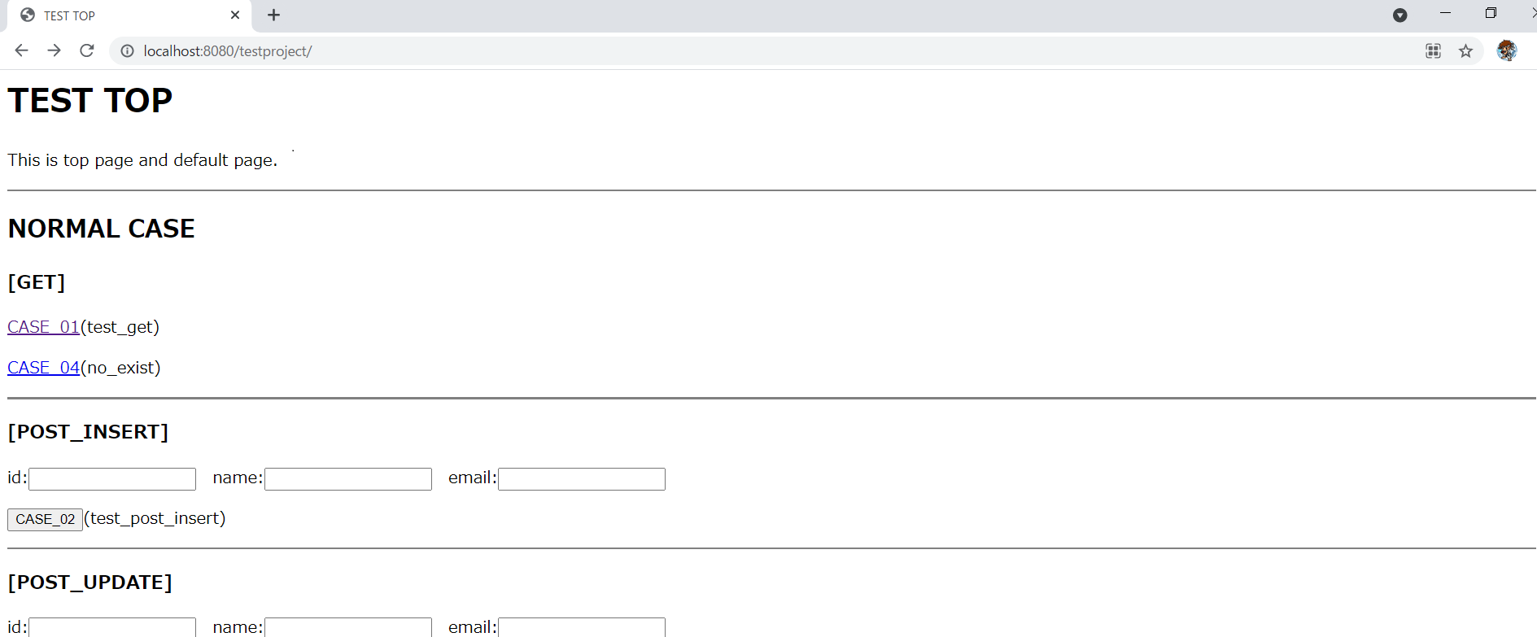

7.2. 「DBからデータを取得して画面遷移」を実行する。
 | - | トップページから「CASE_01」をクリックする。

 | - | 遷移画面が表示される。EmployeeテーブルからSELECTした結果を表示する。


7.3. 「DBにデータ保存をして画面遷移」を実行する。
 | - | トップページから[id][name][email]のテキストボックスに入力し、「CASE_02」をクリックする。

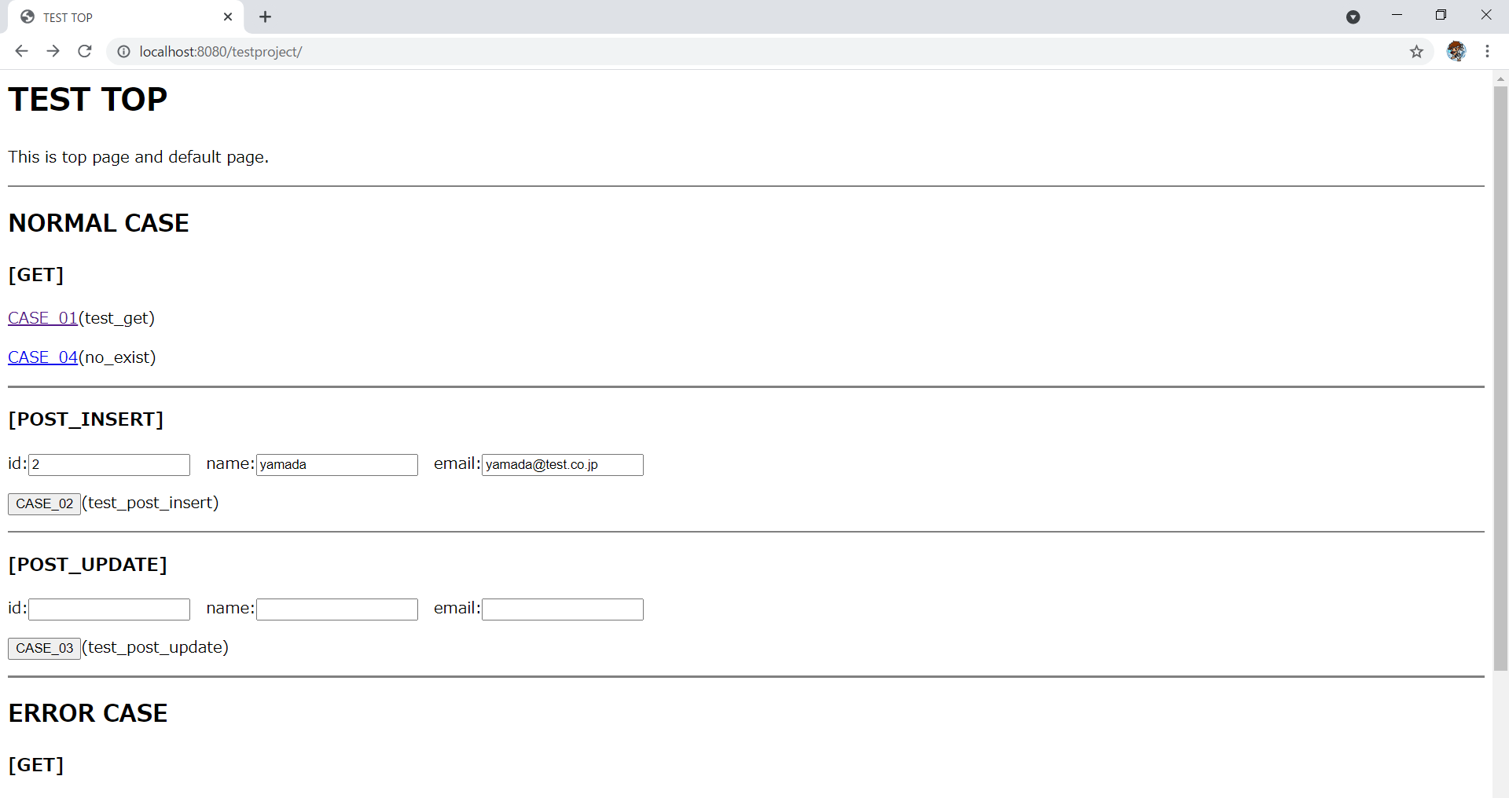

 | - | 遷移画面が表示される。Employeeテーブルに、入力したデータがINSERTされている事が確認できる。
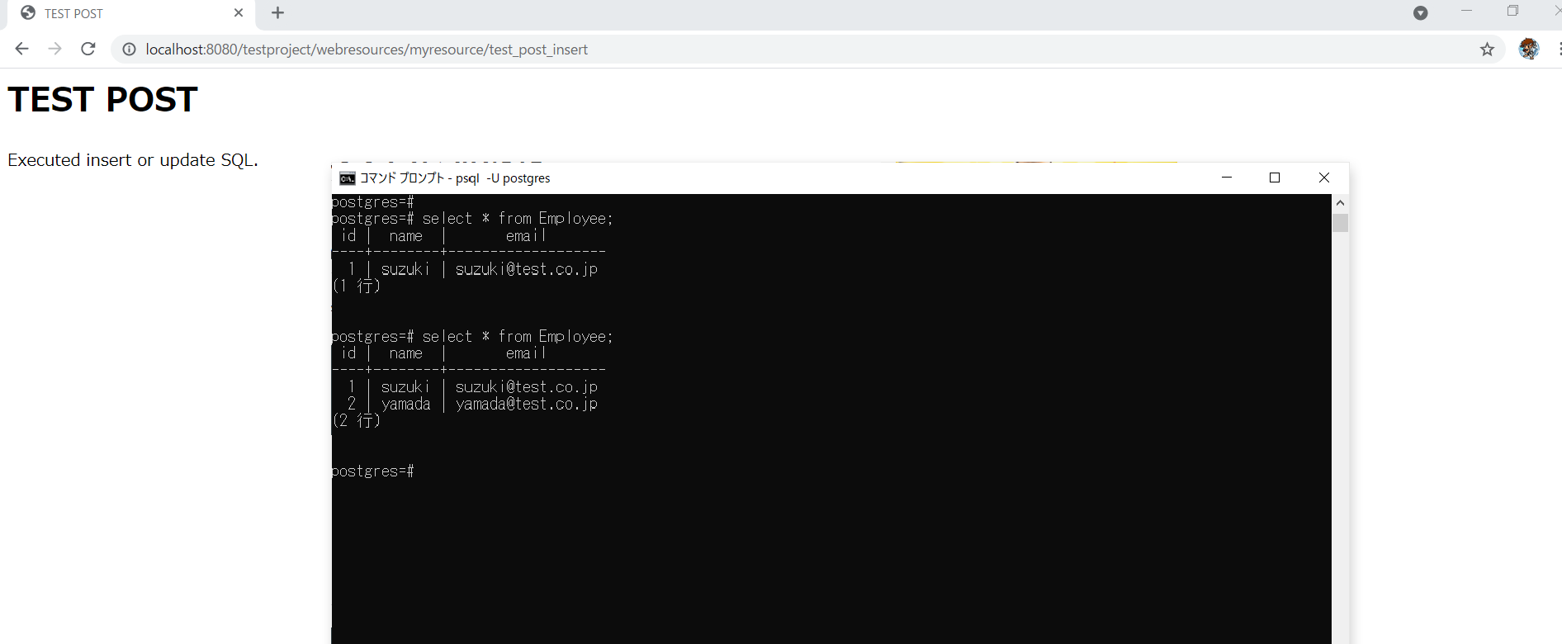

 | ※上記は、INSERT文を実行しているが「CASE_03」ボタンを押下する事で、UPDATE文も実施することが出来る。（画面に関しては省略。

7.4. 出力ログの確認をする。
 | - | 「4.2. ログ設定ファイル（log4j.xml）」に記載したパスに対して、system.logが出力される。

 | [ログファイル例]
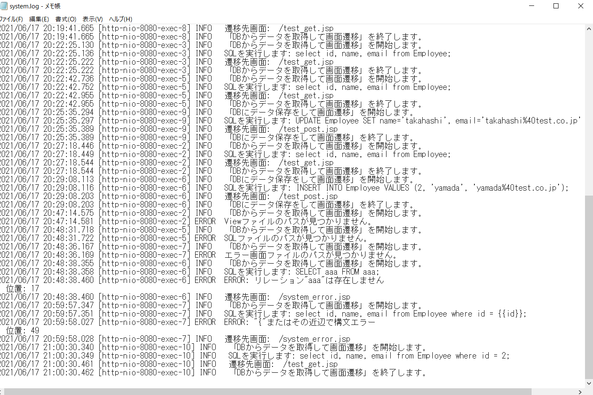

- 以上 -

